Estadísticas
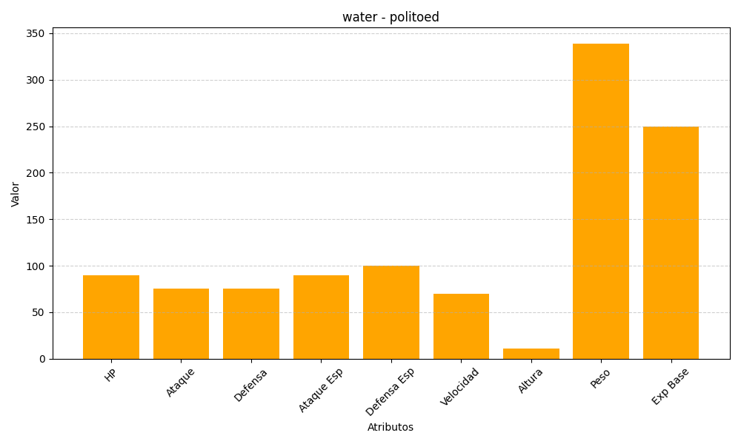
ID | Nombre | Tipo | HP | Ataque | Defensa | Ataque Especial | Defensa Especial | Velocidad | Altura | Peso | Experiencia Base
186 | politoed | water | 90 | 75 | 75 | 90 | 100 | 70 | 11 | 339 | 250

